Sheet1
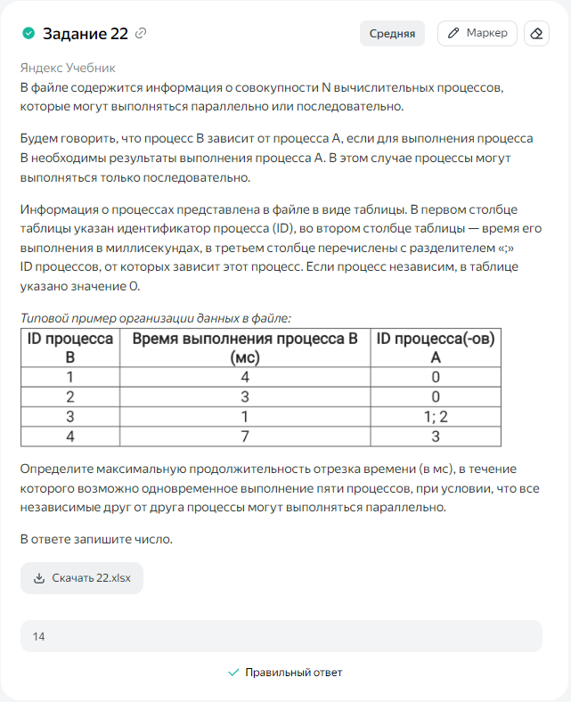
ID процесса B | Время выполнения процесса B (мс) | ID процессов A | 1 | 2 | 3 | 4 | 5 | 6 | 7 | 8 | 9 | 10 | 11 | 12 | 13 | 14 | 15 | 16 | 17 | 18 | 19 | 20 | 21 | 22 | 23 | 24
1 | 3 | 0 | 1 | 2 | 3
2 | 4 | 0 | 1 | 2 | 3 | 4
3 | 3 | 1 |  |  |  |  |  |  |  |  |  | 1 | 2 | 3
4 | 5 | 2 |  |  |  |  | 1 | 2 | 3 | 4 | 5
5 | 9 | 1; 4 |  |  |  |  |  |  |  |  |  | 1 | 2 | 3 | 4 | 5 | 6 | 7 | 8 | 9
6 | 4 | 0 | 1 | 2 | 3 | 4
7 | 1 | 6 |  |  |  |  | 1
8 | 2 | 6 |  |  |  |  |  | 1 | 2
9 | 7 | 7 |  |  |  |  |  |  |  |  | 1 | 2 | 3 | 4 | 5 | 6 | 7
10 | 2 | 8 |  |  |  |  |  |  |  |  |  |  |  |  | 1 | 2
11 | 9 | 0 | 1 | 2 | 3 | 4 | 5 | 6 | 7 | 8 | 9
12 | 3 | 0 | 1 | 2 | 3
13 | 6 | 11 |  |  |  |  |  |  |  |  |  | 1 | 2 | 3 | 4 | 5 | 6
14 | 4 | 12 |  |  |  | 1 | 2 | 3 | 4
15 | 5 | 12 |  |  |  | 1 | 2 | 3 | 4 | 5
16 | 2 | 14 |  |  |  |  |  |  |  | 1 | 2
17 | 7 | 14 |  |  |  |  |  |  |  | 1 | 2 | 3 | 4 | 5 | 6 | 7
18 | 8 | 17 |  |  |  |  |  |  |  |  |  |  |  |  |  |  | 1 | 2 | 3 | 4 | 5 | 6 | 7 | 8
 |  |  | 5 | 5 | 5 | 5 | 5 | 5 | 5 | 5 | 5 | 5 | 5 | 5 | 5 | 5 | 4 | 2 | 2 | 2 | 1 | 1 | 1 | 1 | 0
 |  |  | 1 | 2 | 3 | 4 | 5 | 6 | 7 | 8 | 9 | 10 | 11 | 12 | 13 | 14

